Inventario Patrimonial
INVENTARIO/CONTROLE PATRIMONIAL - MENSAL - JANEIRO 2022

1 - Propriedade utilizada
Descricao |  | area m2 | R$ valor m2 | valor | ano contrucao | vida util | depreciacao acumulada | valor atual | OBS MUITO CUIDADO NA HORA DE CONTABILIZAR UM IMOVEL Custo de aquisição do imóvel = R$ 300.000,00 Valor de venda do imóvel = R$ 700.000,00 Tributação como “Venda de Estoque” = R$ 41.510,00 (ou seja, 5,93% sobre o valor de venda) Tributação como “Venda de Imobilizado” = R$ 136.000,00 (ou seja, 34% sobre o ganho de capital) No entanto, em outros casos, será ao contrário: Custo de aquisição do imóvel = R$ 640.000,00 Valor de venda do imóvel = R$ 700.000,00 Tributação como “Venda de Estoque” = R$ 41.510,00 (ou seja, 5,93% sobre o valor de venda) Tributação como “Venda de Imobilizado” = R$ 14.400,00 (ou seja, 24% sobre o ganho de capital)

Subtotal | 0.00

2 - Benfeitorias, construcoes, instalacoes e melhorias
Descricao | valor de compra | area m2 | R$ valor m2 | valor | ano contrucao | vida util | depreciacao acumulada | valor atual
kitnets | 250,000.00 |  |  |  | 2013-02-02 | 50 |  | 500,000.00

Subtotal

Descricao
Poco artesiano - Melhoria |  | metro linear | R$ metro linear | valor | ano contrucao | vida util | depreciacao acumulada | valor atual
 |  | 32 | 112.5 |  | 2019-08-15 | 50 |  | 3,600.00
Subtotal

Descricao
Energia solar - Instalacao |  | valor novo | valor residual final sucata | ano da instacao | vida util | depreciacao anual | depreciacao acumulada | valor atual
 |  |  |  | 2020-01-16 | 25 |  |  | 33,000.00 | VEJA ABAIXO A TAXA DE TRIBUTACAO NA HORA DA VENDA O IM OVEL
Subtotal

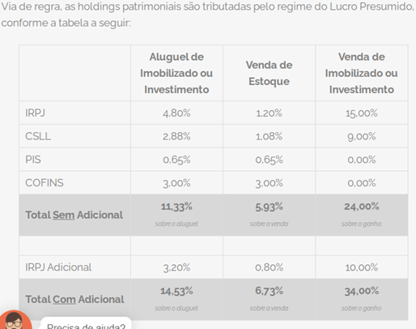
Descricao
Cameras + Cerca eletrica - Instalacao |  | valor novo | valor residual final sucata | ano da instacao | vida util | depreciacao anual | depreciacao acumulada | valor atual
 |  |  |  |  |  |  |  | 4,500.00

Subtotal

Descricao |  |  |  |  |  |  |  | valor atual
Manutencao investimento |  |  |  |  |  |  |  | 9,600.00

Subtotal

3-Operacoes de credito e disponibilidade de recursos
Contas a pagar no curto prazo | Total |  | Recursos disponveis |  |  |  | Total
Impostos a recolher |  |  | Recursos disponiveis em Banco |  |  |  | 3,263.00
Duplicatas a pagar | 1,822.06 |  | Recursos disponiveis em caixa |  |  |  | 20.00
Salario | 420.00 |  | Recursos disponiveis em poupanca
Recolhimento de contribuicao social |  |  | Subtotal |  |  |  | 3,283.00
Emprestimo bancario
Subtotal | 2,242.06 |  | Contas a receber no curto prazo |  |  |  | Total
 |  |  | Aluguel |  |  |  | 1,040.00
Contas a pagar no longo prazo | Total
 |  |  |  |  |  |  | 1,040.00
 |  |  | Subtotal

Subtotal |  |  | Contas a receber no longo prazo |  |  |  | Total

 |  |  | Subtotal |  |  |  | 0.00

